Demographie
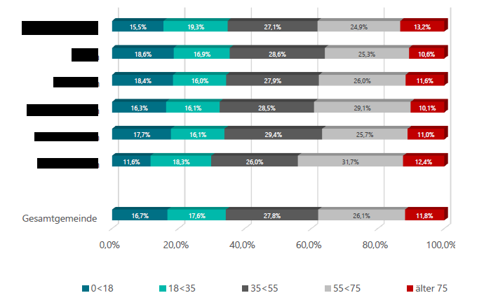
Demographische Struktur und Entwicklung
Bevölkerungsentwicklung

 | Anzahl der Einwohner |  |  | Entwicklung seit 1995 in % | Prognose bis 2035
 | 1995 | 2010 | aktuell

Orts- Stadtteil 1 |  |  |  | #DIV/0!
Orts- Stadtteil 2 |  |  |  | #DIV/0!
Orts- Stadtteil 3 |  |  |  | #DIV/0!
Orts- Stadtteil 4 |  |  |  | #DIV/0!
Orts- Stadtteil 5 |  |  |  | #DIV/0!
Orts- Stadtteil 6 |  |  |  | #DIV/0!
Orts- Stadtteil 7 |  |  |  | #DIV/0!
Orts- Stadtteil 8 |  |  |  | #DIV/0!
Orts- Stadtteil 9 |  |  |  | #DIV/0!
Orts- Stadtteil 10 |  |  |  | #DIV/0!
Orts- Stadtteil 11 |  |  |  | #DIV/0!
Orts- Stadtteil 12 |  |  |  | #DIV/0!
Orts- Stadtteil 13 |  |  |  | #DIV/0!
Orts- Stadtteil 14 |  |  |  | #DIV/0!
Orts- Stadtteil 15 |  |  |  | #DIV/0!

Gesamtkommune | 0 | 0 | 0 | #DIV/0! | 0

Name eintragen (nicht benötigte Zeilen löschen)
Achtung, Formel hinterlegt

Zum Vergleich - relative Änderung 2022 - 2035 in %
Bevölkerungsentwicklung in Hessen | -0.60 |  | Datenquelle: www.hessisches-gemeindelexikon.de | www.hessen-gemeindelexikon.de
Bevölkerungsentwicklung im Landkreis
Bevölkerungsentwicklung in der Kommune
Demographische Struktur und Entwicklung
Altersstruktur

 | Anzahl der Einwohner im Alter von
 | 0-18 | 19-35 | 36-55 | 56-75 | über 75 | Gesamt

Orts- Stadtteil 1 |  |  |  |  |  | 0
Orts- Stadtteil 2 |  |  |  |  |  | 0
Orts- Stadtteil 3 |  |  |  |  |  | 0
Orts- Stadtteil 4 |  |  |  |  |  | 0
Orts- Stadtteil 5 |  |  |  |  |  | 0
Orts- Stadtteil 6 |  |  |  |  |  | 0
Orts- Stadtteil 7 |  |  |  |  |  | 0
Orts- Stadtteil 8 |  |  |  |  |  | 0
Orts- Stadtteil 9 |  |  |  |  |  | 0
Orts- Stadtteil 10 |  |  |  |  |  | 0
Orts- Stadtteil 11 |  |  |  |  |  | 0
Orts- Stadtteil 12 |  |  |  |  |  | 0
Orts- Stadtteil 13 |  |  |  |  |  | 0
Orts- Stadtteil 14 |  |  |  |  |  | 0
Orts- Stadtteil 15 |  |  |  |  |  | 0

Gesamtkommune | 0 | 0 | 0 | 0 | 0 | 0

Name eintragen (nicht benötigte Zeilen löschen)
Achtung, Formel hinterlegt

Auf Basis der Tabelle erstellen Sie bitte ein Säulendiagramm, welches die Altersstufen pro OT darstellt

Beispiel

